UI需求
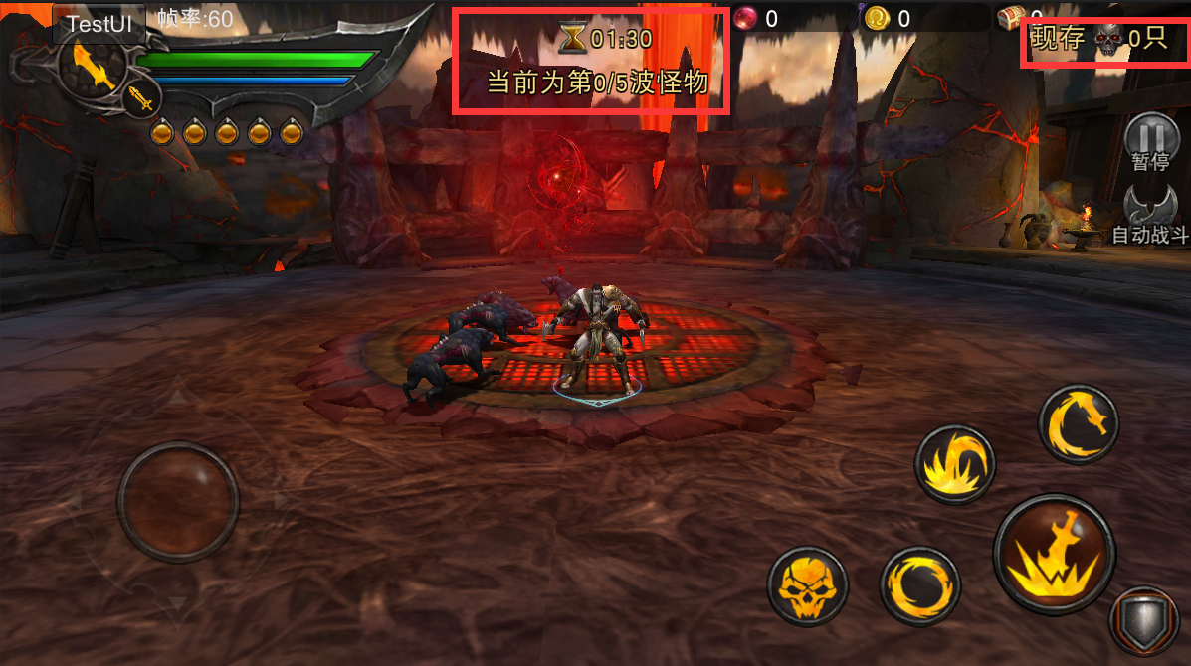
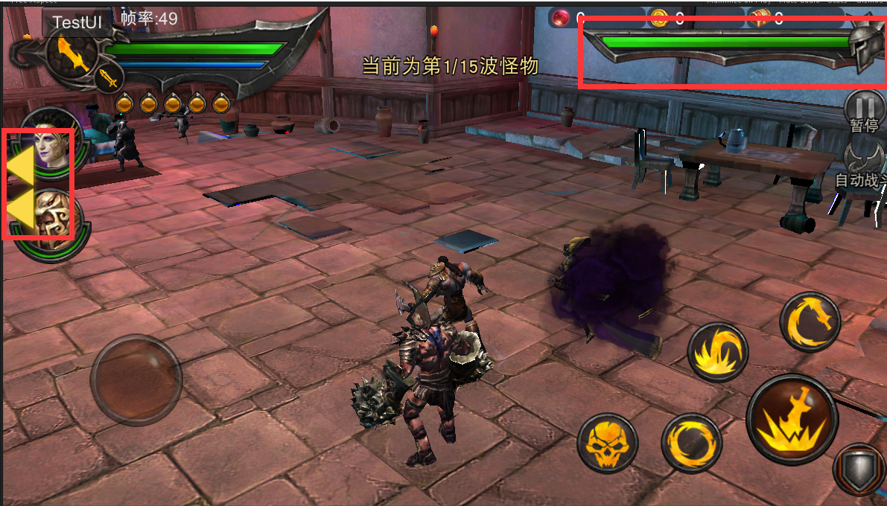
UI需求
1.内心独白UI
 | 描述：
 | 类似游戏CG中的字幕，用来在战斗期间表现主角内心活动
 | 需求：
 | 位于屏幕正下方，字数在25字以内，字体和颜色需要在各场景的背景中区分开

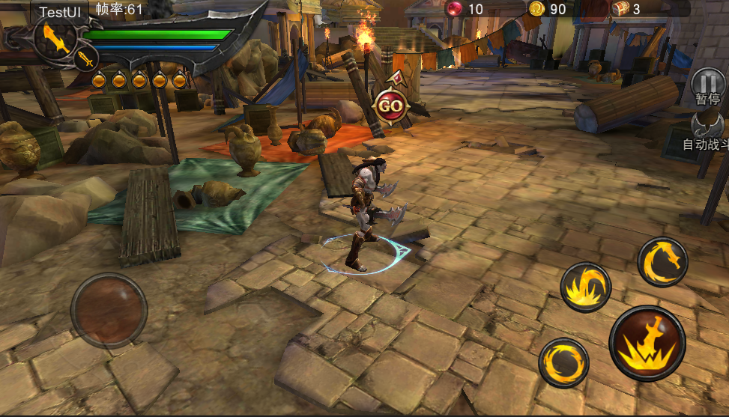

我要用你们的鲜血祭奠我斯巴达的亡魂！

2.普攻回蓝新手引导
 | 描述：
 | 用于新手引导，告知玩家当sp为0时，使用普攻攻击怪物可回复sp值
 | 需求：
 | 大概前20关，每次玩家sp为0时即弹出提示，提示停留至sp回复，且提示不遮挡游戏主要战斗界面
使用普通攻击
可回复耐力值

3.关卡提示UI
 | 描述：
 | 用于在玩法中对玩家进行操作引导和提示
 | 需求：
 | 位于屏幕正上方，文字下面有底色，大概在15字以内，字体颜色较为明显

打开笼子，解救塔利娅

4.神侍限制UI
 | 描述：
 | 用于玩法中标明禁止携带神侍等功能
 | 需求：
 | 位于关卡介绍界面选择神侍区域，主要分为禁止携带神侍；只能携带一个神侍

 | a.禁止携带神侍： | b.只能携带一个神侍：
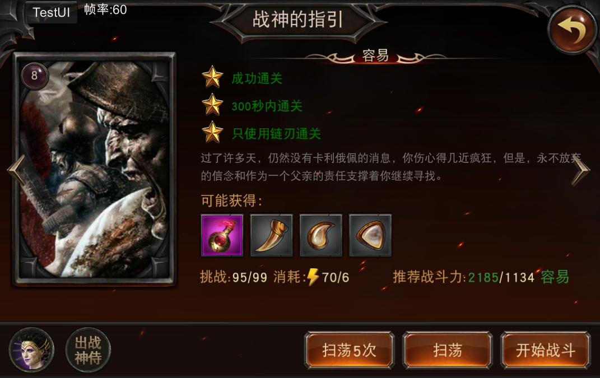

本关禁止携带神侍出战
本关只能携带一个神侍出战

5.关卡相关UI优化
 | 描述：
 | 用于各种活动玩法中的UI，麻烦美术帮忙优化一下
 | 需求：
 | 已有，需要优化，包括友军血条，波次UI，倒计时UI，现存怪物数量UI，提示UI，神侍UI，怪物指引UI

特效需求
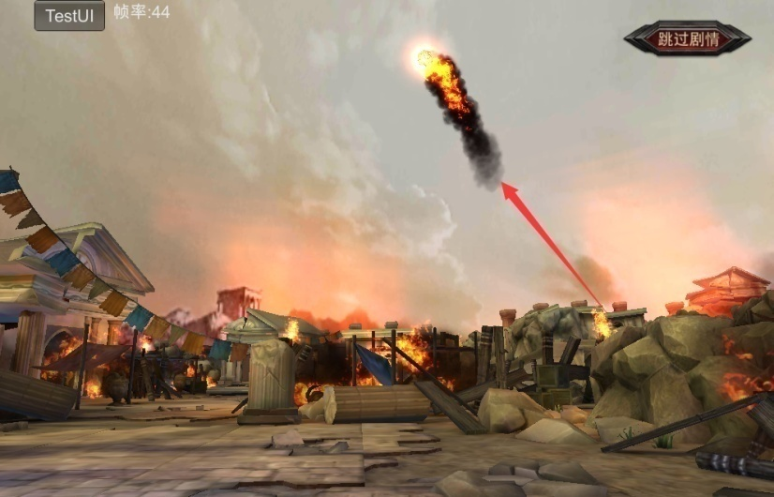
特效需求
1.炮火特效（已有，砸地后的爆炸特效需要优化）
 | 描述：
 | 我们前期剧情里的炮火特效，主要用于关卡表现力
 | 需求：
 | 需要表现远处炮火升空，然后按照抛物线落下砸在远处的地面上的系列特效，时长大概3秒左右

2.炮火机关（特效同1）
 | 描述：
 | 在玩家前行的路上突然落下的机关特效，玩家被砸中后受到一次伤害并获得燃烧buff持续掉血
 | 需求：
 | a.机关预警特效
 |  | 在机关落下前，以玩家坐标为中心的地面上出现一个直径为5的圆形预警特效，该特效追踪玩家1~2秒后定住不动，并在1秒内下落炮火机关攻击玩家，机关下落的同时预警特效消失
 | b.炮火机关特效
 |  | 在预警特效不移动后1秒内，炮火机关特效从天上落下砸向预警特效坐标的地面，并在接触地面后产生后续爆炸特效，落地特效从出现到落地时长1秒以内，落地后爆炸燃烧特效1秒左右

3.燃烧buff特效
 | 描述：
 | 玩家身中燃烧buff后一段时间内间隔掉血，且为表现身中燃烧buff，玩家在buff期间身上有火焰的燃烧特效跟随
 | 需求：
 | 需要可循环播放的火焰特效，配置在玩家身上

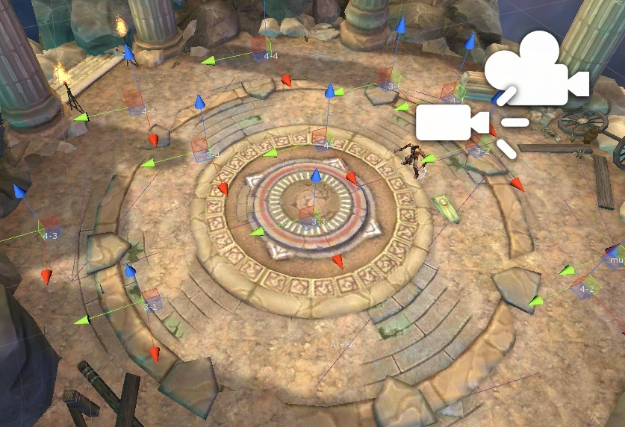
4.传送阵阵特效
 | 描述： |  |  | shandi_004_shanyao最后一个圆形区域
 | 表现传送阵的特效，当有模型站在特效区域上时会被传送至其他区域
 | 需求：
 | 传送阵特效，在场景shandi_004_shanyao最后一个圆形区域中，大概发着光芒的神秘特效，直径5~6左右

5.传送特效
 | 描述： |  |  | shandi_004_shanyao最后一个圆形区域
 | 表现该角色被传送至其他区域
 | 需求：
 | 绑定在放大的波斯刀盾兵消失动作上，当角色进入传送阵后，模型消失，有一道特效光柱上升

6.弩车伤害特效
 | 描述：
 | 弩车发射时的特效，主要分为预警特效，发射轨迹特效，和落地爆炸特效
 | 需求：
 | a.弩车发射前弩最终落地的坐标上一个和范围大小相同的伤害预警特效，预警特效大小同该特效预警 |  | 预警特效为循环特效
 | b.从弩车出发的一个特效，承接弩被射出的动作，表明弩继续运动直到击中目标，轨迹由策划配置，可参考火球特效和弓箭手特效的类型
 | c.表现弩最终落地的爆炸特效，类似火球落地爆炸的特效，特效范围同预警范围，爆炸加后续燃烧的时长为2s以内

